상품제안서
★미소향 스페셜 복합 육포세트 | 상품코드: S48035

 |  |  |  |  |  |  | 02-713-8555 | www.synergygift.co.kr
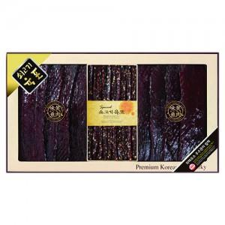

【상세/제작정보】 | <p style="text-align: center; " align="center">&nbsp;</p><p style="text-align: center; ">&nbsp;</p>

【인쇄/포장옵션】 | 스티커 / 포장불가능

【공급단가】 | 수량 | 10~ | 50~ | 100~ | 300~ | 500~
*VAT별도 | 단가 | 113,400원 | 109,800원 | 105,300원 | 102,600원 | 99,900원

【상품 URL】 | https://www.synergygift.co.kr:443/src/goods_detail.php?gdno=48035

